상품제안서
센텔리안24 마데카 더마 쉴드 세이프 톤업 선크림 50ml | 상품코드: S46740

 |  |  |  |  |  |  | 02-713-8555 | www.synergygift.co.kr
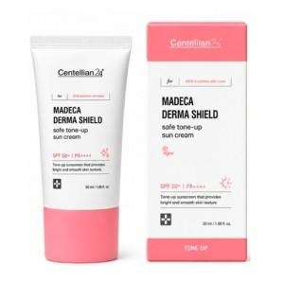

【상세/제작정보】

【인쇄/포장옵션】 | 스티커 / 포장지포장

【공급단가】 | 수량 | 20~ | 100~ | 300~ | 500~ | 1,000~
*VAT별도 | 단가 | 8,640원 | 8,110원 | 7,720원 | 7,520원 | 7,390원

【상품 URL】 | https://www.synergygift.co.kr:443/src/goods_detail.php?gdno=46740

